Лист 1
Прайс-лист
МИР ПРЯЖИ

В валюте: руб. (курс 1).
Цены указаны на 07.08.2020

№ | Номенклатура/ Характеристика номенклатуры | Описание | Изображение | Артикул | Цена | Ед. | Остаток | Ссылка на сайт
 | Клипсы "круглые"с блестками, 8мм (9 шт) | Клипсы "круглые"с блестками, 8мм (9 шт) | 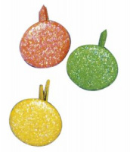 | 7857649 | 89.87 |  |  | Изображение
 | Клипсы "круглые"с блестками, 8мм (9 шт) |  |  |  | 89.87 | упак | 2 | Изображение

